상품제안서
타거스 사가노 에코스마트 캠퍼스 백팩 15.6인치 | 상품코드: S16071

 |  |  |  |  |  |  | 02-713-8555 | www.synergygift.co.kr
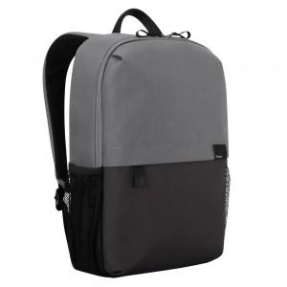 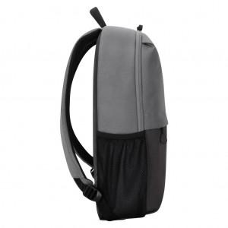 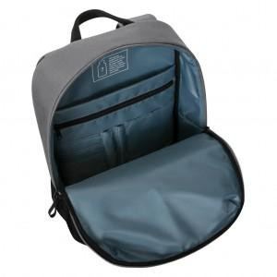

【상세/제작정보】 | <p><span style="font-size: 14pt;">※ 주문전 재고 확인 필수입니다.</span></p>

【인쇄/포장옵션】 | 실크 / 기본비닐

【공급단가】 | 수량 | 20~ | 50~ | 100~ | 300~ | 500~
*VAT별도 | 단가 | 58,500원 | 57,600원 | 56,250원 | 54,000원 | 51,750원

【상품 URL】 | https://www.synergygift.co.kr:443/src/goods_detail.php?gdno=9102

